상품제안서
아이스 쿨타올 쿨링 스포츠타올 휴대용 간편형 쿨수건 | 상품코드: F28286

 |  |  |  |  |  |  | 02-412-0044 | www.easy1.co.kr
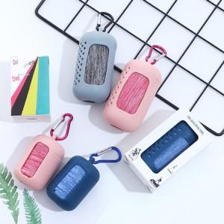

【상세/제작정보】 | a타입, b타입 비용 문의. 기본수량 미만 인쇄불가 스티커 인쇄및 부착 별도 문의

【인쇄/포장옵션】 | 실크 / 포장지포장

【공급단가】 | 수량 | 100~ | 300~ | 500~ | 1,000~ | 3,000~
*VAT별도 | a형 | 4,250원 | 4,180원 | 4,080원 | 3,970원 | 3,910원
 | b형 | 4,870원 | 4,790원 | 4,680원 | 4,560원 | 4,480원

【상품 URL】 | https://dev.easy1.co.kr:443/src/goods_detail.php?gdno=28286

